Worksheet
GRAFICOS AEREOS
Clientes Villatours

2019-07-01 - 2019-07-31
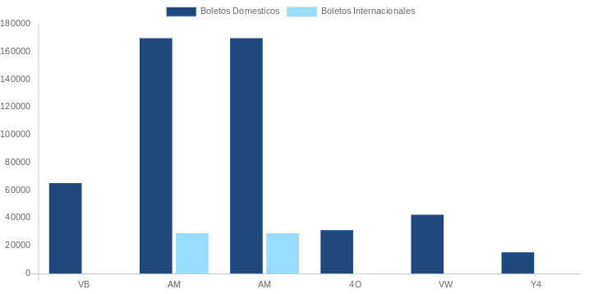

AEROLINEA | CANT | TARIFA/Pesos | %Part
AEROENLACES NACIONALES, S.A. DE C.V. | 30 | 42,658 | 15.36%
AEROMEXICO | 31 | 88,049 | 31.70%
INTERJET - ABC AEROLINEAS,S.A. DE C.V. | 21 | 57,039 | 20.54%
TRANSPORTES AEROMAR | 1 | 3,368 | 1.21%
VOLARIS | 6 | 9,504 | 3.42%
Total BOLETOS DOMESTICOS | 89 | 200,618 | 72.24%

AEROMEXICO | 2 | 34,264 | 12.34%
AEROVIAS DEL CONTINENTE AMERICANO, S.A. AVIANCA | 4 | 5,658 | 2.04%
COPA | 2 | 37,175 | 13.39%
Total BOLETOS INTERNACIONALES | 8 | 77,097 | 27.76%
Total general | 97 | 277,715 | 100%
El consumo es la tarifa antes de impuestos de iva y tua.
El consumo es de tarifa de servicios de vuelos.(No cargos por cambios y revisados)
Cantidades en Pesos Mexicanos

